图纸信息表
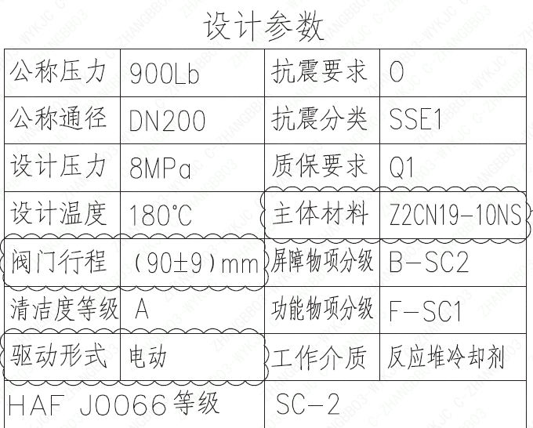
页码 | 表格名称 | 字段名称 | 字段值 | 标准字段名 | 标准字段值
1 | 设计参数 | 公称压力 | 900Lb
1 | 设计参数 | 公称通径 | DN200 | 阀门入口口径 | DN200
 |  |  |  | 阀门出口口径 | DN200
1 | 设计参数 | 设计压力 | 8MPa | 设计压力 | 8
1 | 设计参数 | 设计温度 | 180℃ | 设计温度 | 180
1 | 设计参数 | 阀门行程 | (90±9)mm
1 | 设计参数 | 清洁度等级 | A | 清洁度等级 | A
1 | 设计参数 | 驱动形式 | 电动 | 驱动类型 | Electric
1 | 设计参数 | HAF J0066 等级 | SC-2 | 核安全等级（阀门本体） | SC-2
1 | 设计参数 | 抗震要求 | O | 抗震要求 | O
1 | 设计参数 | 抗震分类 | SSE1 | 抗震分类 | SSE1
1 | 设计参数 | 质保要求 | Q1 | 物项质保等级 | Q1
1 | 设计参数 | 主体材料 | Z2CN19-10NS
1 | 设计参数 | 屏障物项分级 | B-SC2 | 屏障物项分级 | B-SC2
1 | 设计参数 | 功能物项分级 | F-SC1 | 功能物项分级（可运行性） | F-SC1
 |  |  |  | 功能物项分级（完整性） | F-SC1
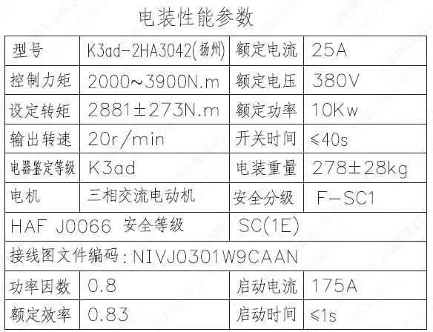
1 | 设计参数 | 工作介质 | 反应堆冷却剂 | 流体介质 | P
1 | 电装性能参数 | 型号 | K3ad-2HA3042 (扬州)
1 | 电装性能参数 | 控制力矩 | 2000～3900N.m
1 | 电装性能参数 | 设定转矩 | 2881±273N.m
1 | 电装性能参数 | 输出转速 | 20r/min
1 | 电装性能参数 | 电器鉴定等级 | K3ad | 驱动装置鉴定程序 | K3ad
1 | 电装性能参数 | 电机 | 三相交流电动机
1 | 电装性能参数 | HAF J0066 安全等级 | SC(1E) | 核安全等级（执行机构） | 1E
1 | 电装性能参数 | 接线图文件编码 | NIVJ0301W9CAAN
1 | 电装性能参数 | 功率因数 | 0.8
1 | 电装性能参数 | 额定效率 | 0.83
1 | 电装性能参数 | 额定电流 | 25A
1 | 电装性能参数 | 额定电压 | 380V
1 | 电装性能参数 | 额定功率 | 10Kw
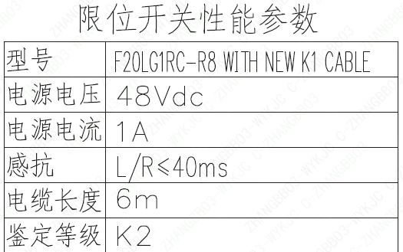
1 | 电装性能参数 | 开关时间 | ≤40s
1 | 电装性能参数 | 电装重量 | 278±28kg
1 | 电装性能参数 | 安全分级 | F-SC1
1 | 电装性能参数 | 启动电流 | 175A
1 | 电装性能参数 | 启动时间 | ≤1s
1 | 限位开关性能参数 | 型号 | F20LG1RC-R8 WITH NEW K1 CABLE
1 | 限位开关性能参数 | 电源电压 | 48Vdc
1 | 限位开关性能参数 | 电源电流 | 1A
1 | 限位开关性能参数 | 感抗 | L/R≤40ms
1 | 限位开关性能参数 | 电缆长度 | 6m
1 | 限位开关性能参数 | 鉴定等级 | K2 | 限位开关鉴定程序 | K2
1 | 阀门参数表 | FI | 1RIS1620VP/1RIS2620VP/1RIS3620VP/2RIS1620VP/2RIS2620VP/2RIS3620VP | 功能位置编码 | 1RIS1620VP,1RIS2620VP,1RIS3620VP,2RIS1620VP,2RIS2620VP,2RIS3620VP
1 | 阀门参数表 | 阀门通径mm | 200 | 阀门入口口径 | DN200
 |  |  |  | 阀门出口口径 | DN200
1 | 阀门参数表 | 阀门通径in | 8"
1 | 阀门参数表 | 开关力矩（N・m)(实际值） | 2881±273
1 | 阀门参数表 | 总重量（Kg)(理论值） | ≤2310
1 | 阀门参数表 | 总重心（x,y,z)(理论值） | 15,23,595
1 | 阀门参数表 | 阀体最小壁厚（mm） | 31.8
1 | 阀门参数表 | 采购RIN | SIT-SB0200SA | 采购RIN码 | SIT-SB0200SA
1 | 阀门参数表 | 供货RIN | SITSSB0200SPANCBG | 供货RIN码 | SITSSB0200SPANCBG
1 | 阀门参数表 | 接管尺寸（mm） | ∅219.1×12.7 | 入口接管外径 | 219.1
 |  |  |  | 入口接管壁厚 | 12.7
 |  |  |  | 出口接管外径 | 219.1
 |  |  |  | 出口接管壁厚 | 12.7
1 | 阀门参数表 | CV（计算值） | 647 | 设计要求流量系数 | 647
1 | 阀门参数表 | 外形图文件编码 | ANX47500029W9CA44DD 1/2

试验要求
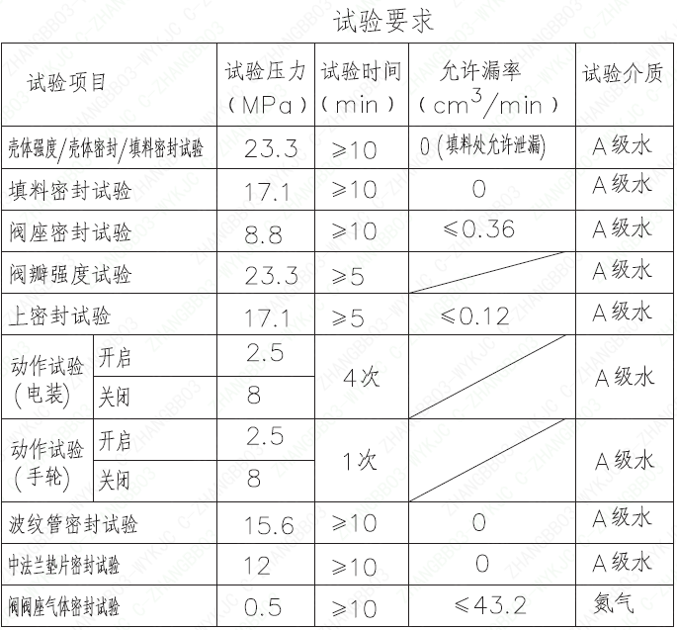
页码 | 试验项目 | 试验压力(MPa) | 试验时间(min) | 允许漏率(cm³/min) | 试验介质
1 | 壳体强度/壳体密封/填料密封试验 | 23.3 | ≥10 | 0（填料处允许泄漏） | A级水
1 | 填料密封试验 | 17.1 | ≥10 | 0 | A级水
1 | 阀座密封试验 | 8.8 | ≥10 | ≤0.36 | A级水
1 | 阀瓣强度试验 | 23.3 | ≥5 |  | A级水
1 | 上密封试验 | 17.1 | ≥5 | ≤0.12 | A级水
1 | 动作试验（电装）开启 | 2.5 | 4次 |  | A级水
1 | 动作试验（电装）关闭 | 8 | 4次 |  | A级水
1 | 动作试验（手轮）开启 | 2.5 | 1次 |  | A级水
1 | 动作试验（手轮）关闭 | 8 | 1次 |  | A级水
1 | 波纹管密封试验 | 15.6 | ≥10 | 0 | A级水
1 | 中法兰垫片密封试验 | 12 | ≥10 | 0 | A级水
1 | 阀阀座气体密封试验 | 0.5 | ≥10 | ≤43.2 | 氮气

材料清单
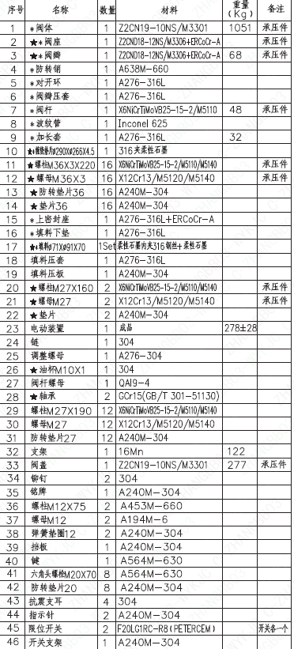
页码 | 序号 | 名称 | 数量 | 材料 | 重量(Kg) | 备注
1 | 1 | *阀体 | 1 | Z2CN19-10NS/M3301 | 1051 | 承压件
1 | 2 | ★*阀座 | 1 | Z2CND18-12NS/M3306+ERCoCr-A |  | 承压件
1 | 3 | ★*阀瓣 | 1 | Z2CND18-12NS/M3306+ERCoCr-A | 68 | 承压件
1 | 4 | *防转销 | 1 | A638M-660
1 | 5 | *对开环 | 1 | A276-316L
1 | 6 | *阀瓣压套 | 1 | A276-316L
1 | 7 | *阀杆 | 1 | X6NiCrTiMoVB25-15-2/M5110 | 48 | 承压件
1 | 8 | *波纹管 | 1 | Inconel 625
1 | 9 | *加长套 | 1 | A276-316L | 32
1 | 10 | ★*缠绕垫片Φ290×Φ266×4.5 | 1 | 316夹柔性石墨
1 | 11 | ★螺栓M36×3×220 | 16 | X6NiCrTiMoVB25-15-2/M5110/M5140 |  | 承压件
1 | 12 | ★螺母M36×3 | 16 | X12Cr13/M5120/M5140 |  | 承压件
1 | 13 | ★防转垫片36 | 16 | A240M-304
1 | 14 | ★垫片36 | 16 | A240M-304 |  | 承压件
1 | 15 | *上密封座 | 1 | A276-316L+ERC0Cr-A
1 | 16 | *填料下垫 | 1 | A276-316L
1 | 17 | ★*填料Φ71×Φ91×70 | 1Set | 柔性石墨内夹316钢丝+柔性石墨
1 | 18 | 填料压套 | 1 | A276-316L
1 | 19 | 填料压板 | 1 | A240M-304
1 | 20 | ★螺栓M27×160 | 2 | X6NiCrTiMoVB25-15-2/M5110/M5140 |  | 承压件
1 | 21 | ★螺母M27 | 2 | X12Cr13/M5120/M5140 |  | 承压件
1 | 22 | ★垫片 | 2 | A240M-304
1 | 23 | 电动装置 | 1 | 成品 | 278±28
1 | 24 | 链 | 1 | 304
1 | 25 | 调整螺母 | 1 | A276-304
1 | 26 | ★油杯M10×1 | 1 | 304
1 | 27 | 阀杆螺母 | 1 | QAI9-4
1 | 28 | ★轴承 | 2 | GCr15 (GB/T 301-51130)
1 | 29 | 螺杆M27×190 | 12 | X6NiCrTiMoVB25-15-2/M5110/M5140
1 | 30 | 螺母M27 | 12 | X12Cr13/M5120/M5140
1 | 31 | 防转垫片27 | 12 | A240M-304
1 | 32 | 支架 | 1 | 16Mn | 122
1 | 33 | 阀盖 | 1 | Z2CN19-10NS/M3301 | 277
1 | 34 | 铆钉 | 2 | 304
1 | 35 | 铭牌 | 1 | A240M-304
1 | 36 | 螺柱M12×75 | 2 | A453M-660
1 | 37 | 螺母M12 | 2 | A194M-6
1 | 38 | 弹簧垫圈12 | 2 | A240M-304
1 | 39 | 挡板 | 1 | A240M-304
1 | 40 | 键 | 1 | A564M-630
1 | 41 | 六角头螺栓M20×70 | 8 | A564M-630
1 | 42 | 防转垫片20 | 8 | A240M-304
1 | 43 | 抗震支耳 | 4 | 304
1 | 44 | 指示针 | 2 | A240M-304
1 | 45 | 限位开关 | 2 | F20LG1RC-R8 (PETERCEM)
1 | 46 | 开关支架 | 1 | A240M-304
1 | 47 | 开关支架（复） | 1 | A240M-304
1 | 48 | 六角头螺栓M5×15 | 4 | SA453M-660
1 | 49 | 弹簧垫圈5 | 4 | A240M-304
1 | 50 | 内六角圆柱头螺钉M8×20 | 4 | SA453M-660
1 | 51 | 弹簧垫圈8 | 4 | A240M-304

图签栏
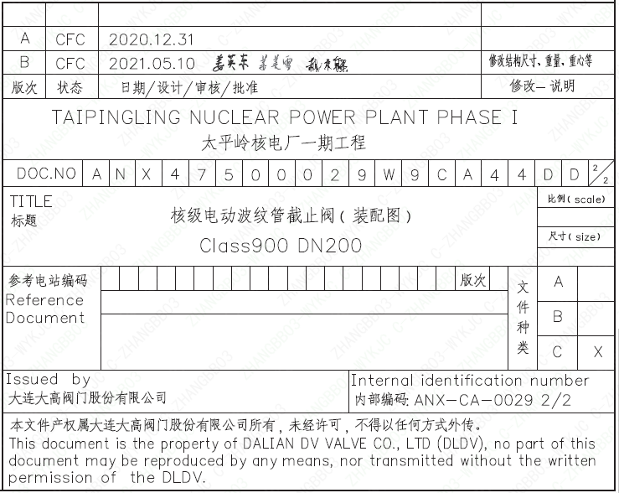
页码 | 文件编码 | 卷标 | 标题 | 参考文件编码 | 参考电站编码版次
1 | ANX47500029W9CA44DD | 2/2 | 核级电动波纹管截止阀（装配图）Class900 DN200

